1.Quy trình
QUY TRÌNH XỬ LÝ GIÁ SAU TIẾP NHẬN ĐƠN HÀNG NHÀ MÁY DEGO

STT | Công đoạn | Nội dung thực hiện | Kết quả | Trách nhiệm | Biểu mẫu | Ghi chú | Hình minh hoạ 1 | Hình minh hoạ 2 | Hình minh hoạ 3
1 | Tiếp nhận đơn | 1. Điều phối tiếp nhận đơn hàng KD vào drive "SX-ĐIỀU PHỐI THÀNH PHẨM" sheet "ĐIỀU PHỐI" | Đơn hàng được ghi nhận đầy đủ, chính xác Làm cơ sở dữ liệu đầu vào cho toàn bộ quy trình | KD-> Điều phối | SX-ĐIỀU PHỐI THÀNH PHẨM | Hình minh hoạ 1: ĐIỀU PHỐI | 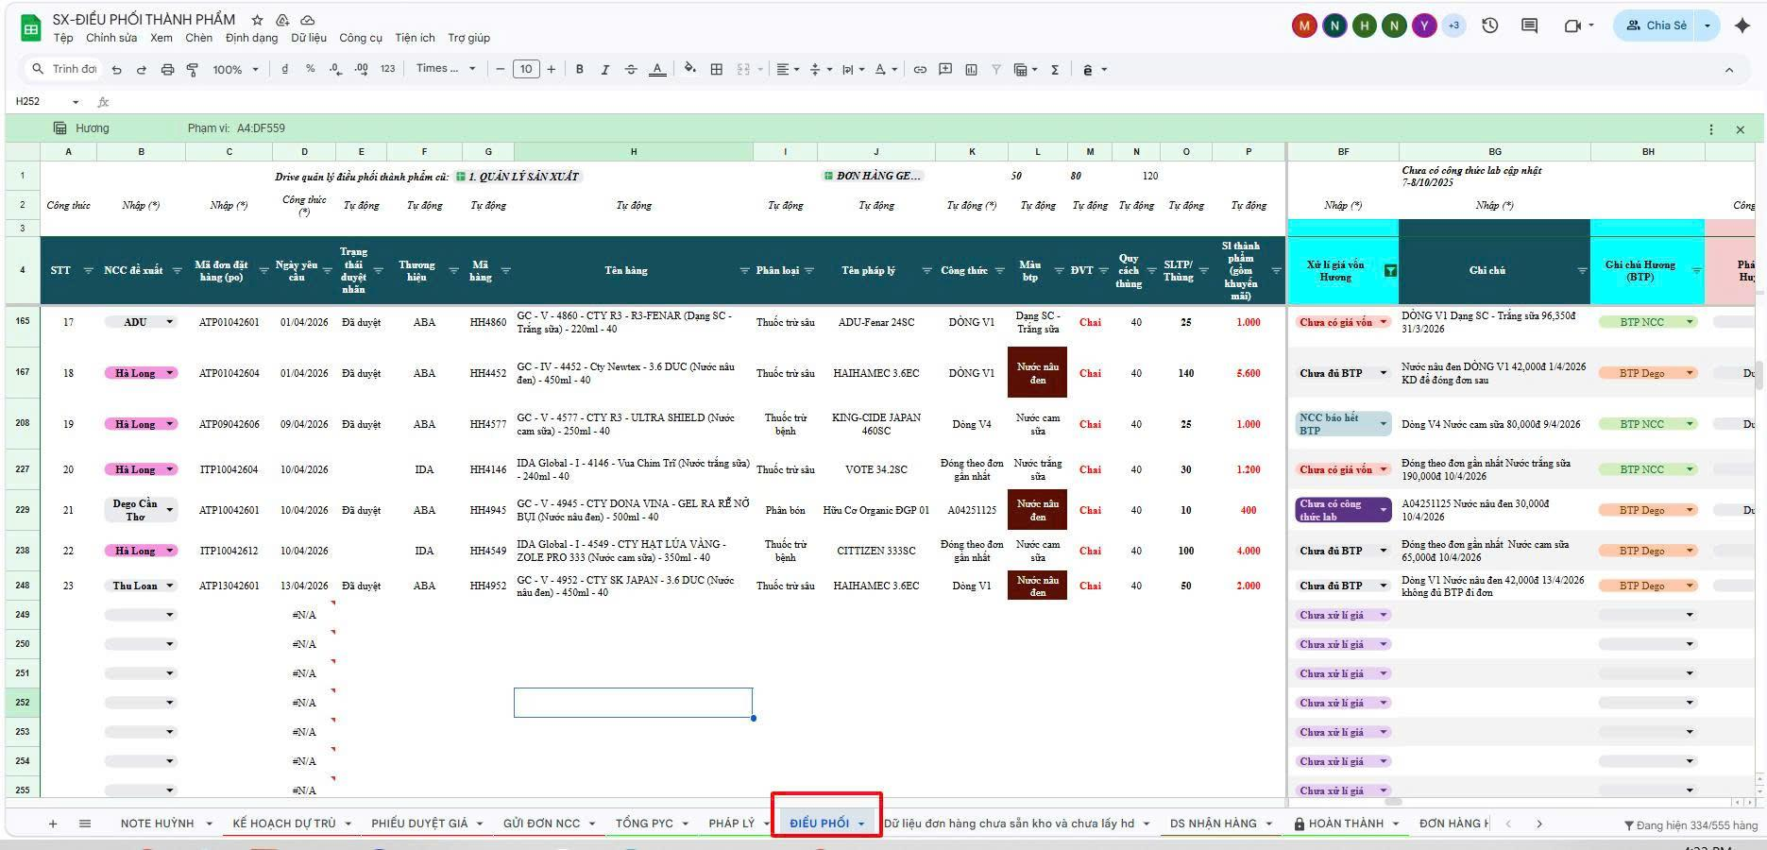
2 | Thực hiện kiểm tra đơn hàng | 1. Vào dvire "SX-ĐIỀU PHỐI THÀNH PHẨM" vào sheet" ĐIỀU PHỐI" chọn (cột B) NCC đề xuất lọc NCC Dego Cần Thơ. | Hiển thị các đơn hàng cần kiểm tra giá. | Nhà máy | SX-ĐIỀU PHỐI THÀNH PHẨM | Hình minh hoạ 1: ĐIỀU PHỐI Hình minh hoạ 2: HÀNG NGÀY 2026
 |  | 2. Kiểm tra từng đơn hàng: Thương hiệu, Mã hàng, Tên pháp lý, Công thức, Giá bán khách hàng,… → Nếu thiếu thông tin, yêu cầu bổ sung ngay trước khi xử lý tiếp. Bắt buộc cập nhật: Mã công thức → Đảm bảo sử dụng đúng công thức, tránh sai giá (do cùng công thức nhưng mỗi thương hiệu có giá khác nhau). Giá bán khách hàng → Trường hợp không cung cấp giá bán, nếu phát sinh âm biên lợi nhuận thì BPYC tự chịu trách nhiệm. | Dữ liệu đơn hàng đầy đủ, chính xác Đủ điều kiện để tính giá, hạn chế sai và âm lợi nhuận
 |  | 3. Cập nhật đơn hàng vào sheet “2. HÀNG NGÀY 2026” (Drive “CẬP NHẬT ĐƠN HÀNG HẰNG NGÀY”) → Kiểm tra công thức từ sheet “ĐIỀU PHỐI” → Copy dữ liệu từ cột B đến cột Q và dán vào file theo dõi | Đơn hàng được cập nhật đầy đủ, đúng công thức Dữ liệu đồng bộ, sẵn sàng cho bước tính giá → Tiến hành so sánh và kiểm tra lại công thức của đơn hàng đã cập nhật.
3 | Kiểm tra trạng thái công thức | B1. Lấy mã công thức (cột K) theo đơn hàng trên sheet “ĐIỀU PHỐI” của Drive "SX-ĐIỀU PHỐI THÀNH PHẨM" | Xác định rõ công thức đã có hay chưa Cập nhật trạng thái xử lý Đảm bảo đơn hàng được xử lý đúng tiến độ | Nhà máy, Lab | SX-ĐIỀU PHỐI THÀNH PHẨM
 |  | B2. Vào Drive “Giá BTP PB bàn giao Nhà máy” → mở sheet “11. DANH SÁCH MÃ HÀNG GẮN VỚI CTPB KD” |  |  | Drive Giá BTP PB bàn giao Nhà máy
 |  | B3. Kiểm tra công thức theo mã hàng / mã công thức: Trường hợp 1: Công thức cũ (đã có giá BTP) → Copy công thức cũ vào cột R sheet “2. HÀNG NGÀY 2026” (để theo dõi, kiểm soát sai/đổi công thức) → Cập nhật trạng thái cột BE (Xử lý giá vốn Hương): “Đã có giá, chờ Lab phản hồi” trên drive "SX-ĐIỀU PHỐI THÀNH PHẨM" Trường hợp 2: Công thức mới (chưa có giá) → Gửi mã công thức + đơn hàng vào nhóm Zalo “SX – CẬP NHẬT LINK BDM MẪU” cho Lab → Cập nhật trạng thái cột BE: “Chưa có công thức lab” Trên drive "SX-ĐIỀU PHỐI THÀNH PHẨM" → Chờ Lab xử lý: - Lab cập nhật mã công thức và giá vốn.. - Gửi giá vốn cho KD -> đợi KD xác nhận giá → cho đi đơn hàng/huỷ đơn/tạm ngưng. |  |  | Drive Giá BTP PB bàn giao Nhà máy
 |  | B4. Chờ Lab kiểm tra đơn hàng tại sheet “4.DEGO CẦN THƠ” |  |  | CẬP NHẬT ĐƠN HÀNG PHÁT SINH HÀNG NGÀY
 |  | B5. Lab cập nhật công thức theo dơn hàng vào sheet “3. Công thức lab theo từng mã hàng” → Theo dõi tiến độ để đảm bảo đơn hàng xử lý đúng hạn. |  |  | CẬP NHẬT ĐƠN HÀNG PHÁT SINH HÀNG NGÀY
4 | Xử lý giá | Vào Drive “Giá BTP PB bàn giao Nhà máy” → sheet “11. DANH SÁCH MÃ HÀNG GẮN VỚI CTPB KD” để xử lý giá: | Mỗi đơn hàng được xử lý đúng theo từng trường hợp Đảm bảo kiểm soát giá, tránh sai và hạn chế âm lợi nhuận | Nhà máy, Lab | Drive Giá BTP PB bàn giao Nhà máy
 |  | Trường hợp 1: Mã cũ – công thức cũ → Kiểm tra mã hàng và giá bán khách hàng 1. Giá bán không đổi → Duyệt giá, cho đi đơn 2. Giá bán tăng → Vẫn cho đi đơn 3. Giá bán giảm → Thông báo KD xác nhận: - Đồng ý → Đi đơn - Không đồng ý →Đợi KD phản hồi lại giá hoặc huỷ đơn hàng theo yêu cầu của KD → Cập nhật lại thông tin vào Drive
 |  | Trường hợp 2: Mã cũ – công thức mới → Kiểm tra thông tin KD đã nhập. Nếu KD nhập sai → Yêu cầu KD chỉnh sửa lại. Nếu đúng và đã xác nhận có cải tiến công thức: → Thực hiện quy trình hỏi công thức và giá Lab → Sau khi lab phản hồi: - Có giá vốn -> báo giá cho KD 1. xác nhận → Duyệt, cho đi đơn 2. chưa xác nhận → Tạm ngưng hoặc hủy đơn
 |  | Trường hợp 3: Mã mới – công thức mới → Thực hiện quy trình hỏi công thức và giá mẫu Lab → Sau khi có giá: - Có giá vốn -> báo giá cho KD 1. xác nhận → Duyệt, cho đi đơn 2. chưa xác nhận → Tạm ngưng hoặc hủy đơn
5 | Xác nhận và theo dõi đơn hàng | Hoàn tất các bước kiểm tra giá: vào drive " SX-ĐIỀU PHỐI THÀNH PHẨM" sheet "Điều phối" - Cập nhật trạng thái phù hợp với từng đơn hàng tại cột BF (Xử lý giá vốn Hương): Đã xử lý giá Chưa có công thức lab Đã có giá, chờ Lab phản hồi Chưa có thông tin công thức đơn hàng từ KD KD huỷ đơn Kèm theo ghi chú chi tiết vào cột BG (Ghi chú) | Trạng thái đơn hàng được cập nhật rõ ràng Dễ theo dõi và kiểm soát tiến độ xử lý | Nhà máy | SX-ĐIỀU PHỐI THÀNH PHẨM | Hình minh hoạ 1: ĐIỀU PHỐI duyệt giá cho đi đơn hàng | 